トップページ
OOD |  |  |  | １１.プログラム機能設計書 |  |  |  |  |  |  |  |  |  |  |  |  |  |  |  |  |  |  |  |  |  | １/30
システム名：旅行斡旋システム |  |  |  |  |  |  |  | 機能名： トップページ（機能ID:001） |  |  |  |  |  |  |  |  |  |  |  |  |  | 作成日： 2013/11/07 |  |  |  | 作成者： 亀井 知恵子

 | 【１－１．概要説明】
 |  |  | ・初めに表示する画面。
 |  |  | ・ログインなしで誰でも見られる。
 |  |  | ・お知らせや旬な旅行プラン、人気の旅行プランなど、おすすめプランを表示。
 |  |  | ・各画像を押すと各詳細画面に遷移する。
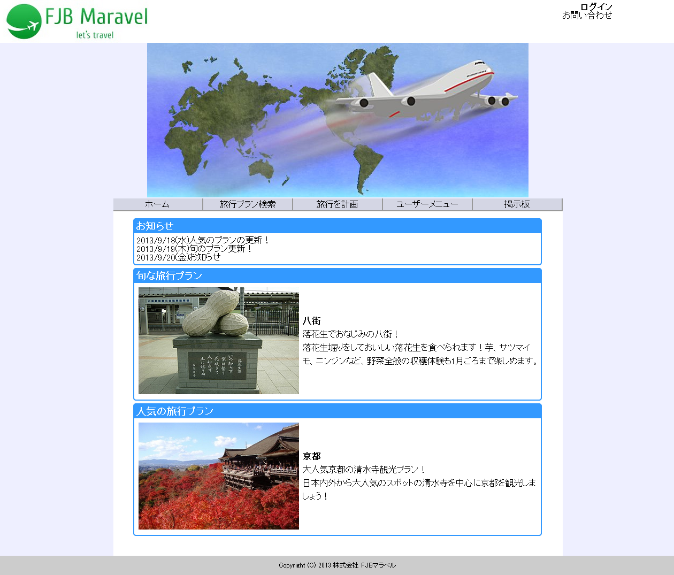

 | 【１－２．画面レイアウト定義】

共通メニュー
（共通メニューのプログラム機能設計書参照）

(1)

(2)

 | 【１－３．画面項目定義】
 |  | 番号 | 項目名 |  | 項目名（英字） | 属性 |  | 型 |  | 桁数 (Byte) | I/O | 必須チェック | 入力制限 |  |  |  | 表示形式 （編集仕様） | DBアクセス | 対応テーブルカラム |  | 詳細
 |  |  |  |  |  |  |  |  |  |  |  |  | かな | カタカナ | 英字 | 数値
 |  | (1) | 旬な旅行プラン |  | syunLink | link |  | - |  | - | I | - | - | - | - | - | - | - | - |  | 旬な旅行プランの詳細画面に遷移する。
 |  | (2) | 人気の旅行プラン |  | popularPlanLink | link |  | - |  | - | I | - | - | - | - | - | - | - | - |  | 人気の旅行プランの詳細画面に遷移する。

 | 【１－４．入力パラメータ】
 |  | なし。

 | 【１－５．イベント詳細定義】
 |  |  |  |  |  |  |  |  |  |  |  |  |  |  |  |  |  |  |  | ＰＴ実施結果記入欄
 |  | № | イベント／条件 |  |  | 処理内容 |  |  |  |  |  |  |  |  |  |  |  |  |  | 実施日 |  |  | 結果 | 実施日 | 結果 | 実施日 | 結果
 |  | 1 | 自画面表示時 |  |  | 【表示処理】
 |  |  |  |  |  |  | １．登録された旬の旅行プランを表示する。
 |  |  |  |  |  |  | ２．人気の旅行プランを表示する。
 |  |  |  |  |  |  | ３．リンクを関連付ける。

 |  | 2 | ホーム押下時 |  |  | 【画面遷移】
 |  |  |  |  |  |  | ①URL
 |  |  |  |  |  |  |  |  | /indexServlet
 |  |  |  |  |  |  | ②遷移先
 |  |  |  |  |  |  |  |  | 001(トップページ画面)
 |  |  |  |  |  |  | ③パラメータ
 |  |  |  |  |  |  |  |  | トップページ画面の、画面設計書のインタフェースを参照。

 |  | 3 | 旅行プラン検索押下時 |  |  | 【画面遷移】
 |  |  |  |  |  |  | ①URL
 |  |  |  |  |  |  |  |  | /planSearchServlet
 |  |  |  |  |  |  | ②遷移先
 |  |  |  |  |  |  |  |  | 002(旅行プラン検索画面)
 |  |  |  |  |  |  | ③パラメータ
 |  |  |  |  |  |  |  |  | 旅行プラン検索画面の、画面設計書のインタフェースを参照。

 |  | 4 | 旅行を計画押下時 |  |  | 【画面遷移】
 |  |  |  |  |  |  | ①URL
 |  |  |  |  |  |  |  |  | /planServlet
 |  |  |  |  |  |  | ②遷移先
 |  |  |  |  |  |  |  |  | 009(旅行計画画面)
 |  |  |  |  |  |  | ③パラメータ
 |  |  |  |  |  |  |  |  | 旅行計画画面の、画面設計書のインタフェースを参照。

 |  | 5 | ユーザーメニュー押下時 |  |  | 【画面遷移】
 |  |  |  |  |  |  | ①URL
 |  |  |  |  |  |  |  |  | /userMenuServlet
 |  |  |  |  |  |  | ②遷移先
 |  |  |  |  |  |  |  |  | 017(ユーザーメニュー画面)
 |  |  |  |  |  |  | ③パラメータ
 |  |  |  |  |  |  |  |  | ユーザーメニュー画面の、画面設計書のインタフェースを参照。

 |  | 6 | 掲示板押下時 |  |  | 【画面遷移】
 |  |  |  |  |  |  | ①URL
 |  |  |  |  |  |  |  |  | /bbsServlet
 |  |  |  |  |  |  | ②遷移先
 |  |  |  |  |  |  |  |  | 011(掲示板画面)
 |  |  |  |  |  |  | ③パラメータ
 |  |  |  |  |  |  |  |  | 掲示板画面の、画面設計書のインタフェースを参照。

 |  | 7 | お問い合わせ押下時 |  |  | 【画面遷移】
 |  |  |  |  |  |  | ①URL
 |  |  |  |  |  |  |  |  | /contactServlet
 |  |  |  |  |  |  | ②遷移先
 |  |  |  |  |  |  |  |  | 021(お問い合わせ画面)
 |  |  |  |  |  |  | ③パラメータ
 |  |  |  |  |  |  |  |  | お問い合わせ画面の、画面設計書のインタフェースを参照。

 | 【１－６．DBアクセス】

